FUNCIONES DEL SCRUM
 |  |  | CEDESOFT

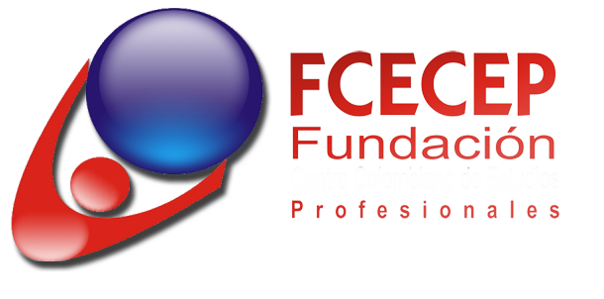

 | FUNCIONES DEL SCRUM MASTER A LO LARGO DEL PROYECTO
 |  |  |  |  |  |  |  |  |  | IMPLEMENTAR SOLUCIONES TECNOLOGICAS QUE MEJOREN EL DESARROLLO DE PROYECTOS DE INFRAESTRUCTURA TECNOLOGICA

COLABORACIÓN A LA ORGANIZACIÓN (FCECEP)

 | SER UNA GUÍA DURANTE TODO EL DESARROLLO DEL PROYECTO DE CEDESOFT

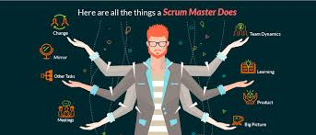

 | VERIFICAR DURANTE TODA LA EJECUIÓN DE CADA PRODUCT BACKLOG QUE LOS ENVETOS CORRESPONDIENTES DE LA METODOLOGÍA SE REALICEN

 |  |  |  |  |  |  | CONTRIBUIR CON EL DESARROLLO Y LA FOMENTACIÓN DE LAS BUENAS PRACTICAS DE DESARROLLO DE SOFTWARE DENTRO DEL INSTITUCIÓN |  | INCLUIR Y FOMENTAR METODOLOGÍAS AGILES DE DESARROLLO DE SOFTWARE COMO SCRUM

 | VERIFICAR DURANTE TODA LA EJECUIÓN DE CADA PRODUCT BACKLOG QUE LOS ENVETOS CORRESPONDIENTES DE LA METODOLOGÍA SE REALICEN

COLABORACIÓN AL PRODUCT OWNER
DURANTE LA EJECUCIÓN DEL PROYECTO DE CEDESOFT
COLABORACIÓN AL EQUIPO DE DESARROLLO

 |  | SER UN GUÍA EN CADA PROCESO DEL EQUIPO SCRUM, NO UN "JEFE PUESTO" QUE EN LA METODOLOGÍA TODOS SON COLABORADORES

 |  |  |  |  |  | APOYAR A LA GESTIÓN DE RECURSOS NECESARIOS PARA EL EQUIPO

FAVORECER Y CONTRIBUIR A LA COMPRENSIÓN DEL BACKLOG

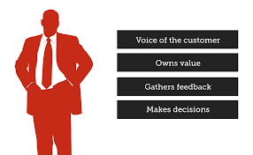
 |  |  |  | AYUDAR A ENTENDER LA PRIORIZACIÓN DEL PRODUCT BACKLOG Y DE LOS ELEMENTOS DE CADA SPRINT BACKLOG


 |  |  |  |  | APOYAR EN LA CREACIÓN DEL VALOR DEL PRODUCTO |  |  | APOYAR Y PROTEGER AL EQUIPO PARA QUE CUMPLAN CON SU META DEL SACAR EL PRODUCT BACKLOG ADELANTE

 |  |  |  | AYUDAR A SABER COMO VA EL DESARROLLO DEL PRODUCT BACKLOG MEDIANTE EL DAILY MEETING

ES EL PUENTE ENTRE EL DEEÑO DEL PRODUCTO Y EL EQUIPO DE DESARROLLO

 |  |  |  |  |  | CONTRIBUIR CAPACITANDO AL EQUIPO CON LA AUTOORGANIZACIÓN Y LA AUTODISCIPLINA

